图标
名称 | 参考图 | 说明
按键：GO | 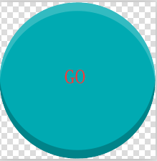 | 用于投骰子。之前的骰子动画，移出按键了。
图标：体力 |  | 也加上边框。 和钞票、钻石放在一起使用，规格上接近。
图标：EXP经验 |  | 淡紫色 和钞票、钻石放在一起使用，规格上接近。
图标：一叠美元 |  | 和钞票、钻石放在一起使用，规格上接近。
商场标志
写字楼标志
住宅标志
员工升级
加锁
财神 |  | 财神头部
穷神 |  | 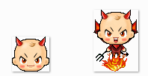 穷神头部
简陋木床 |  | 用于电梯列表的简易房标志
拖鞋 |  | 用于电梯列表的杂货店标志
双色球 |  | 用于电梯列表的彩票店标志
奶茶 |  | 用于电梯列表的奶茶店标志
鲜花 |  | 用于电梯列表的花店标志
粉色设置按键 | 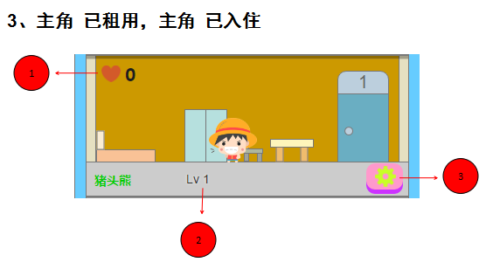
蓝色设置按键 | 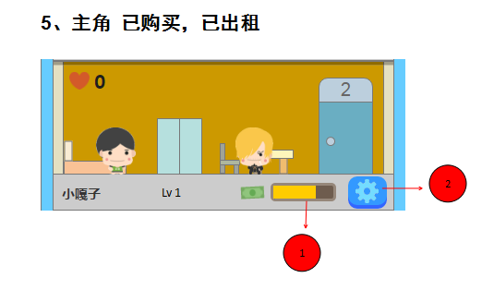
1至6，6个数字 | 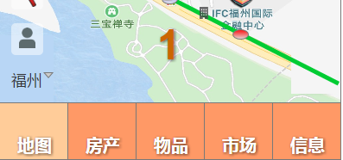 | 用于骰子投出结果后，一边移动，一边数字倒计。
起点 |  | 改为绿色
终点 |  | 红色

登陆
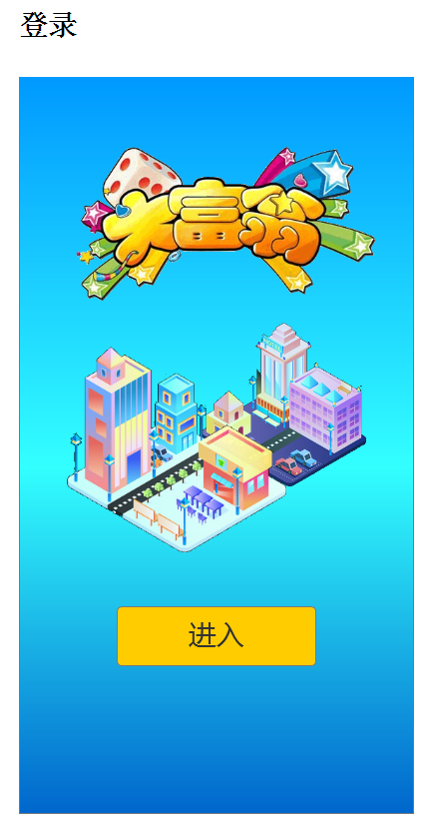

动画表现： 1、房屋类似蘑菇出土，一个一个冒出来。 2、出现主角。 3、出现游戏LOGO。 4、出现按键：进入。 按键：进入 点击后： 新玩家，进入创建。 老玩家，按键消失，出现加载进度条。加载完毕后，进入地图。

创建主角
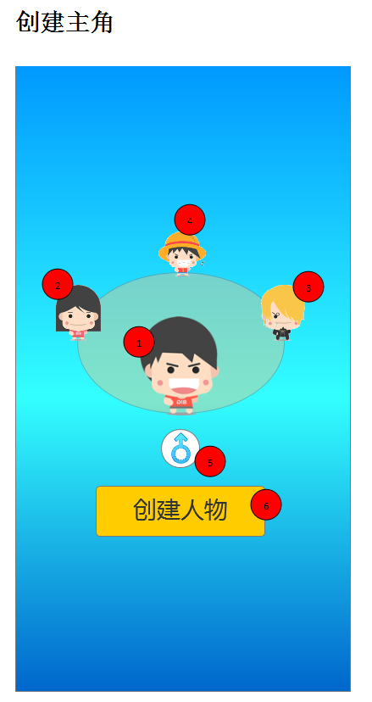

创建房产
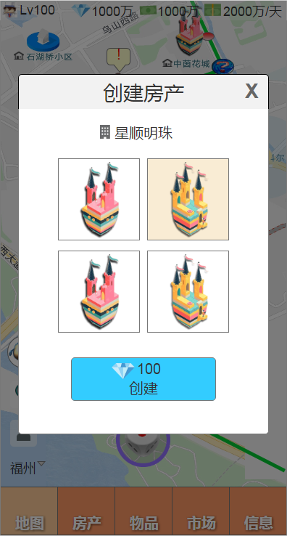
点击地图上的未创建房产外观，即可打开 创建房产 界面。 1、标题：创建房产 2、房产类型图标、名称 3、外观列表 随机选中一个外观。 4、按键：钻石需求、创建

神灵
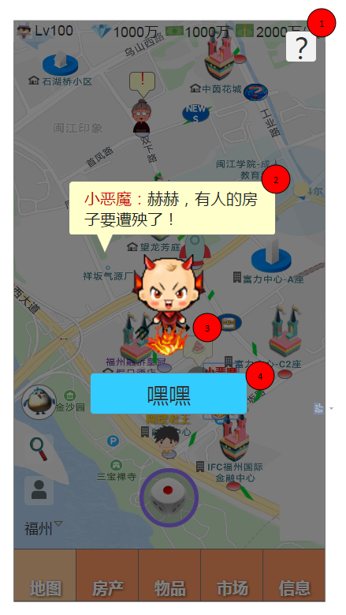

1、按键：问号 2、对话 3、神灵 4、按键

特殊NPC一期
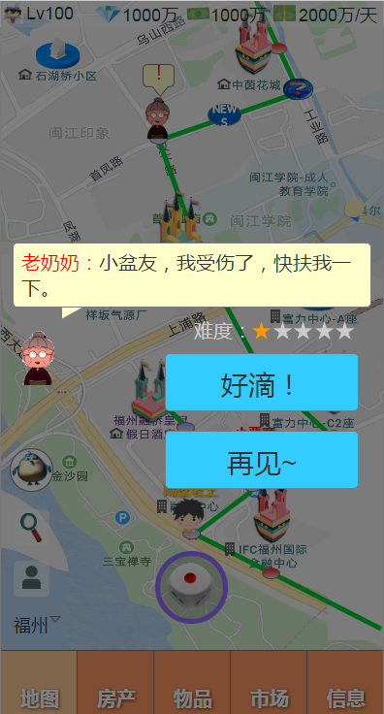
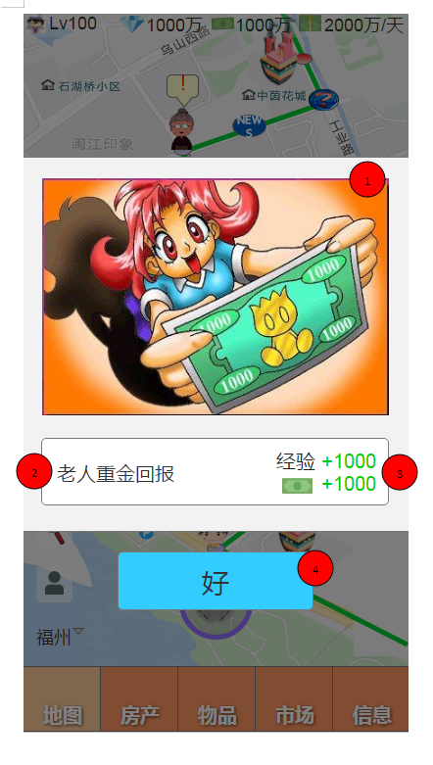
对话 | 事件结果

我的房产
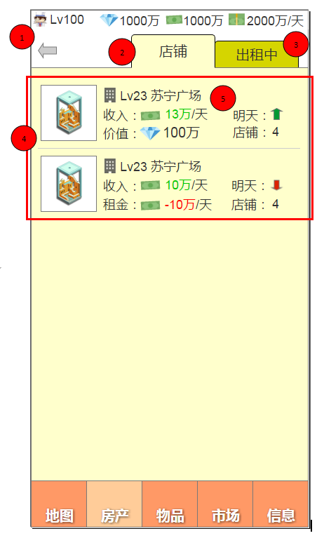
上升图标
下降图标

商业楼
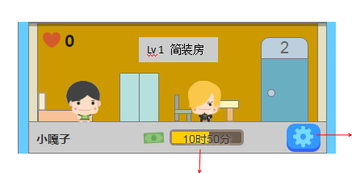
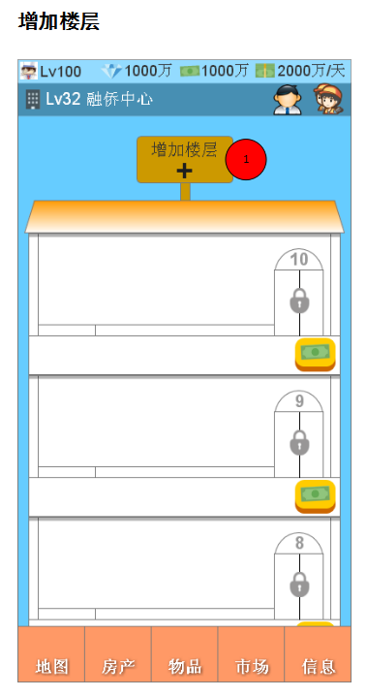
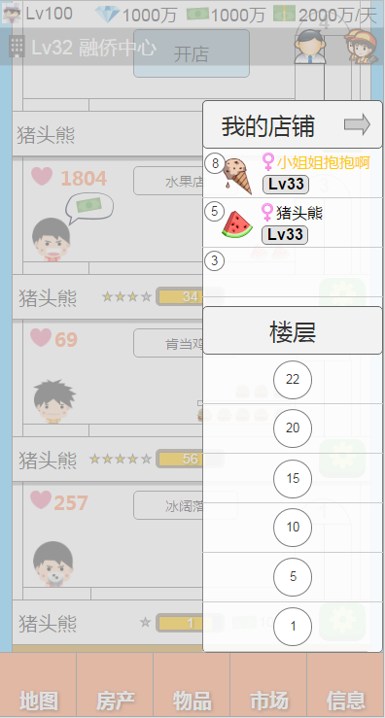
员工图标
好友图标

 | 增加楼层 | 1、按键：电梯列表缩进 2、我的 格式： 楼层数字 商品图标 玩家头像 性别 昵称 等级 3、全部楼层列表
 | 屋顶

住宅楼
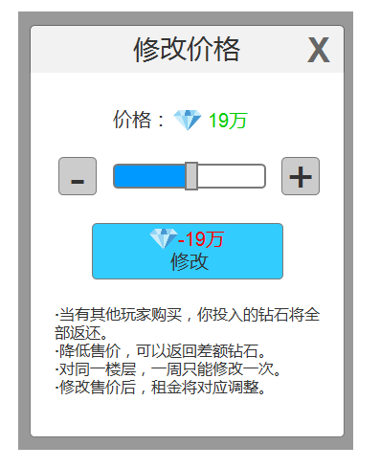
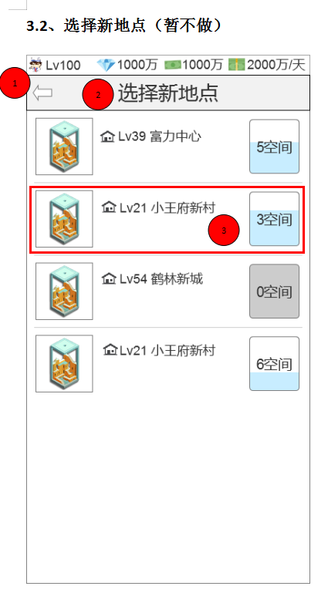
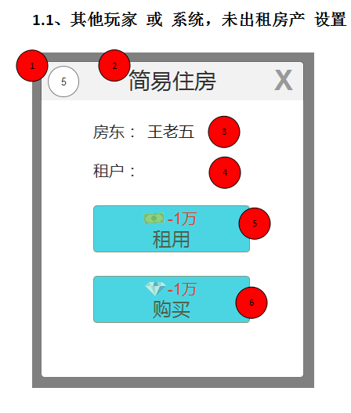

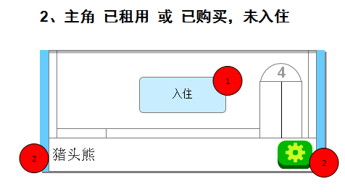
入住按键 | 颜色淡一点

搬迁
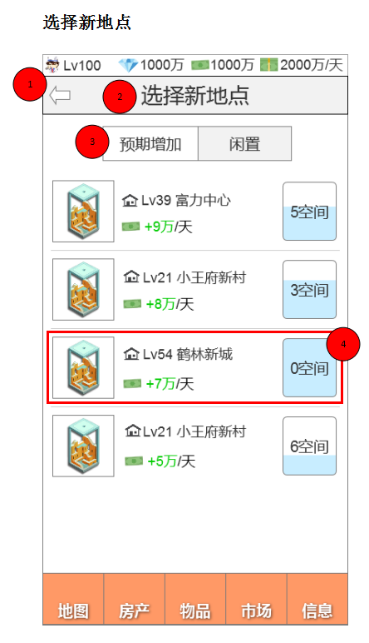

1、按键：返回店铺 2、标题：选择新地点 3、按键：预期收入、闲置 4、房产信息 外观图标 类型图标 等级 名称 剩余空间

员工列表
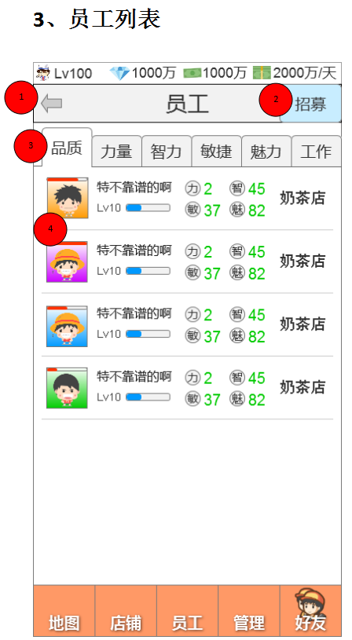

顾客信息
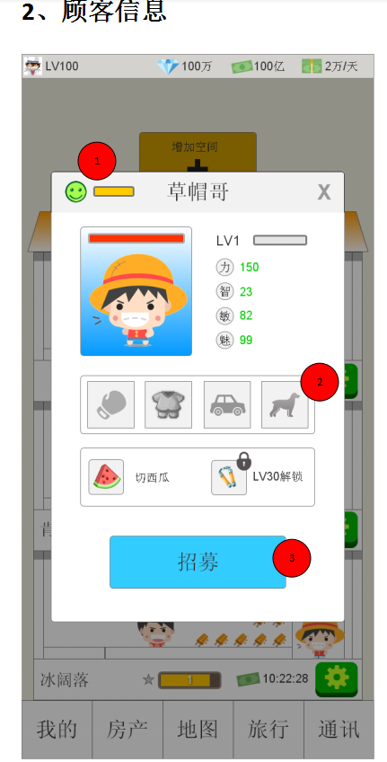

1、满意度图标、满意度进度条
和表情图标通用。

店铺设置
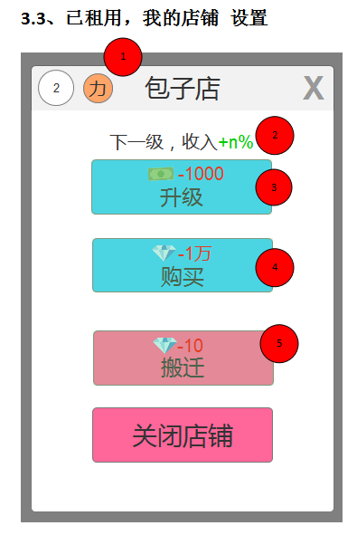

店铺列表
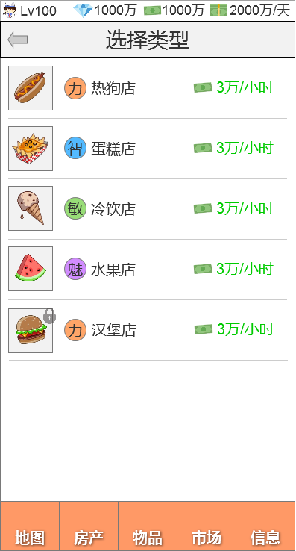

参考员工列表，并用员工列表素材

特殊NPC二期
